问题
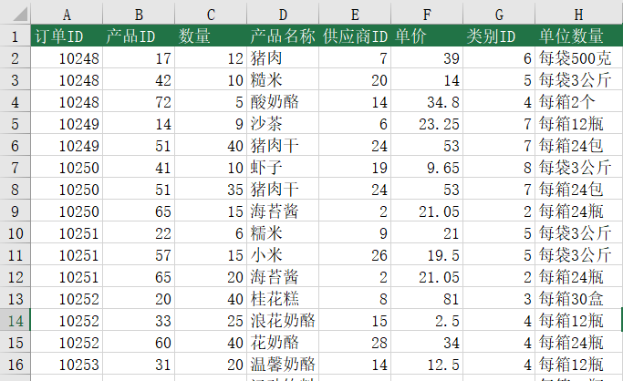
 |  | 课后小练习

任务：
 | 利用VLOOKUP函数在数据表中查询数据。根据查询表的产品ID查询，在数据表中取回对应信息。
 | 在查询表D2单元格输入公式，向右拖拽再向下拖拽，取回五列数据。结果如下图所示。

